Лист1
ИП Степанян Женик Гамлетовна
ОГРНИП 317505300052571
ИНН 370207276537
тел. 8-999-822-06-15 Мария

Достаточно плотные ,перфорация отчетливая ,легко отделяются от пачки и легко раскрываются.

Фасовочные пакеты
Наименование |  | Размеры В/Ш | Вес упаковки нетто (кг) | Кол-во (шт) | Толщина (мкр) | Цена(руб) Безнал | У-вка | Цена за кг
Фасовочный пакет HDPE "Красная упаковка" | 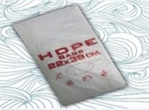 | 18*27 | 0.377 | 510 | 8 | 77 ₽ | 10 уп | 205
 |  | 22*26 | 0.374 | 430 | 8 | 77 ₽ | 10 уп | 205
 |  | 22*35 | 0.445 | 380 | 8 | 91 ₽ | 10 уп | 205
 |  | 22*38 | 0.496 | 390 | 8 | 102 ₽ | 10 уп | 205
 |  | 24*37 | 0.790 | 520 | 9 | 149 ₽ | 10 уп | 189
 |  | 24*37 | 0.592 | 390 | 9 | 112 ₽ | 10 уп | 189
 |  | 25*40 | 0.787 | 460 | 9 | 149 ₽ | 10 уп | 189
 |  | 25*40 | 0.641 | 375 | 9 | 121 ₽ | 10 уп | 189
 |  | 25*40 | 0.589 | 310 | 10 | 109 ₽ | 10 уп | 185
 |  | 26*35 | 0.692 | 445 | 9 | 131 ₽ | 10 уп | 189
 |  | 26*35 | 0.591 | 380 | 9 | 112 ₽ | 10 уп | 189
 |  | 26*35 | 0.545 | 315 | 10 | 101 ₽ | 10 уп | 185
 |  | 32*40 | 0.985 | 450 | 9 | 186 ₽ | 10 уп | 189
 |  | 32*40 | 0.788 | 360 | 9 | 149 ₽ | 10 уп | 189
 |  | 32*40 | 0.693 | 285 | 10 | 128 ₽ | 10 уп | 185
Фасовочный пакет HDPE "Зеленая уп." |  | 18*27 | 0.646 | 1000 | 7 | 133 ₽ | 10 уп | 205
 |  | 22*38 | 0.890 | 800 | 7 | 182 ₽ | 10 уп | 205
 |  | 24*37 | 1.146 | 970 | 7 | 217 ₽ | 10 уп | 189
 |  | 25*40 | 1.190 | 895 | 7 | 225 ₽ | 10 уп | 189
 |  | 26*35 | 1.144 | 945 | 7 | 216 ₽ | 10 уп | 189
 |  | 32*40 | 1.490 | 875 | 7 | 282 ₽ | 10 уп | 189
Фасовочный пакет "Супер Пак" | 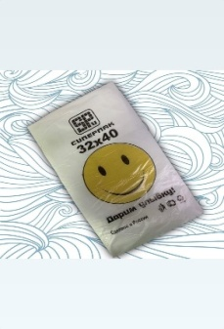 | 25*40 | 1.186 | 480 | 13 | 219 ₽ | 10 уп | 185
 |  | 26*35 | 0.809 | 360 | 13 | 146 ₽ | 10 уп | 180
 |  | 32*40 | 1.107 | 350 | 13 | 199 ₽ | 10 уп | 180
Фасовочный пакет (с фальцем) | 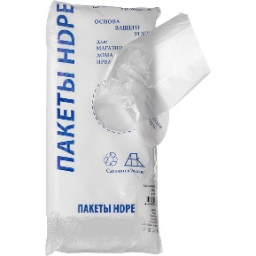 | 18*27 | 0.495 | 670 | 8 | 104 ₽ | 10 уп | 210
 |  | 22*26 | 0.596 | 685 | 8 | 125 ₽ | 10 уп | 210
 |  | 22*38 | 0.896 | 705 | 8 | 188 ₽ | 10 уп | 210
 |  | 25*40 | 1.094 | 720 | 8 | 224 ₽ | 10 уп | 205
 |  | 26*35 | 1.073 | 720 | 8 | 220 ₽ | 10 уп | 205
 |  | 32*40 | 1.294 | 665 | 8 | 265 ₽ | 10 уп | 205
Фасовочный пакет "Смайл" | 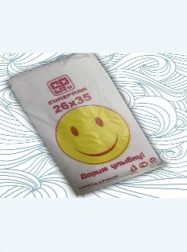 | 24*37 | 0.793 | 470 | 10 | 147 ₽ | 10 уп | 185
 |  | 25*40 | 0.789 | 415 | 10 | 146 ₽ | 10 уп | 185
 |  | 26*35 | 0.692 | 400 | 10 | 128 ₽ | 10 уп | 185
 |  | 32*40 | 0.888 | 365 | 10 | 164 ₽ | 10 уп | 185
 |  | 32*40 | 1.994 | 1025 | 8 | 377 ₽ | 10 уп | 189
Фасовочный пакет "Лаваш" |  | 32*55 | 1.053 | 350 | 9 | 200 ₽ | 10 уп | 190
Пакет майка
Майка |  | 23*45 | 0.323 | 80 | 15 | 75.91 ₽ | 50 уп | 235
 |  | 30*55 | 0.406 | 80 | 12 | 91.35 ₽ | 30 уп | 225
 |  | 45*75 | 0.928 | 80 | 14 | 208.80 ₽ | 15 уп | 225
 |  | 35*75 | 1.079 | 90 | 17 | 242.77 ₽ | 15 уп | 225
Майка "Я люблю Москву" |  | 30*55 | 0.577 | 90 | 15.5 | 132.71 ₽ | 20 уп | 230
Майка "Клубника" |  | 30*55 | 0.633 | 90 | 19 | 145.59 ₽ | 20уп | 230
Майка "Электроник" Цвет желтый |  | 30*55 | 0.708 | 80 | 13.5 | 162.84 ₽ | 20 уп | 230
Майка "БМВ" |  | 45*60 | 1.441 | 90 | 24 | 331.43 ₽ | 10 уп | 230
Майка "ЗВЕЗДА" |  | 45*60 | 0.660 | 90 | 11 | 151.80 ₽ | 10 уп | 230
 |  | 45*60 | 1.190 | 90 | 18 | 273.70 ₽ | 10 уп | 230
Майка "АРБУЗ" |  | 30*55 | 0.745 | 100 | 18 | 171.35 ₽ | 10 уп | 230
Майка "МЕДВЕДЬ" |  | 30*55 | 0.410 | 90 | 11.3 | 11.00 ₽ | 20 уп | 230
Майка "НИКЕ" |  | 30*55 | 0.410 | 90 | 11 | 94.30 ₽ | 10 уп | 230
 |  | 30*55 | 0.708 | 90 | 20 | 162.84 ₽ | 20 уп | 230
Майка с Вашем логотипом |  | 30*55 | 0.736 | 100 | 20 | 184.00 ₽ | 20уп | 250
Пакет вкладыш
Пакет вкладыш в коробку |  | 45*55 | 2.116 | 300 | 15 | 465.55 ₽ | 50уп. | 220
Пакет вкладыш в коробку |  | 60*110 | 7.524 | 200 | 30 | 1,655.28 ₽ | 100уп. | 220
Пакет вкладыш в коробку |  | 60+10*110 | 4.389 | 100 | 30 | 965.58 ₽ | 200уп. | 220
пакеты вкладыши делаем под заказ по индивудальным параметрам

